关系图
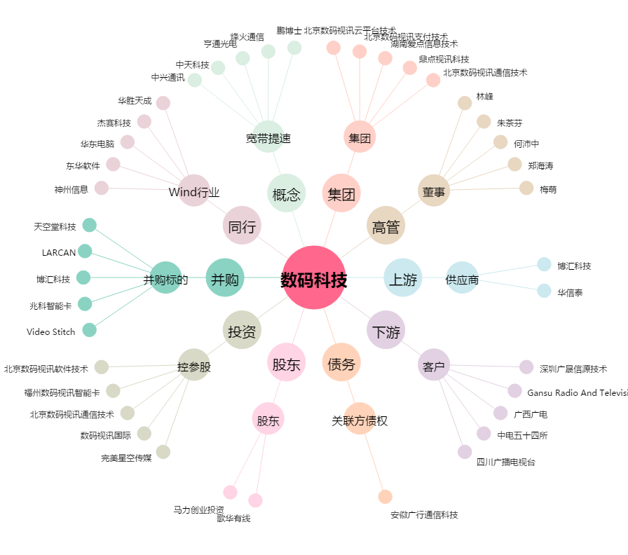
数码科技[300079.SZ] - 关系概览图

